상품제안서
차량용 스마트폰 고속충전 시거잭 3.4A | 상품코드: S39112

 |  |  |  |  |  |  | 02-713-8555 | www.synergygift.co.kr
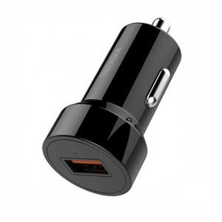

【상세/제작정보】 | <span style="font-size: 14pt;">※ 운임비 별도 발생 됩니다.</span>

【인쇄/포장옵션】 | 레이저 / 포장지포장

【공급단가】 | 수량 | 300~ | 1,000~ | 5,000~ | 10,000~ | 20,000~
*VAT별도 | 단가 | 1,240원 | 1,040원 | 570원 | 800원 | 785원

【상품 URL】 | https://www.synergygift.co.kr:443/src/goods_detail.php?gdno=39112

